手順
Spotfire 7.11 Web Player設定変更手順

本資料はSpotfire 7.11環境に対してWeb Playerの設定を変更する手順について説明します。

2019/8/28作成
2021/10/11修正

■環境
Spotfire Server 7.11 |  | ※本資料はSpotfire Server 7.5以降の環境に適用できます。一部バージョンによって異なる内容について記載しておりますのでご確認ください。
Spotfire Web Player 7.11
Spotfire Analyst 7.11

■設定変更内容（例）
Web Playerで外部ファイルからデータを読み込むことを許可するように設定変更を実施。

■手順

１．OS管理者権限でコマンドプロンプトを起動し、以下のフォルダへ移動します。
<Spotfire Serverインストールフォルダ>\tomcat\bin
例：D:\tibco\tss\7.11.0\tomcat\bin

Spotfire 10.3.0以降はフォルダパスが「D:\tibco\tss\10.10.6\tomcat\spotfire-bin」となります。

２．現行設定をエクスポートします。

まずはSpotfire管理者でSpotfire Server管理コンソールへログインして、下記の「Nodes & Services」画面から現行設定を確認します。

対象サービスを選択して、右側にある「Configuration」項目の設定値を確認してください。
・「Default」：デフォルト設定使用中
・上記以外（名前は任意）：独自設定使用中

デフォルト設定使用中

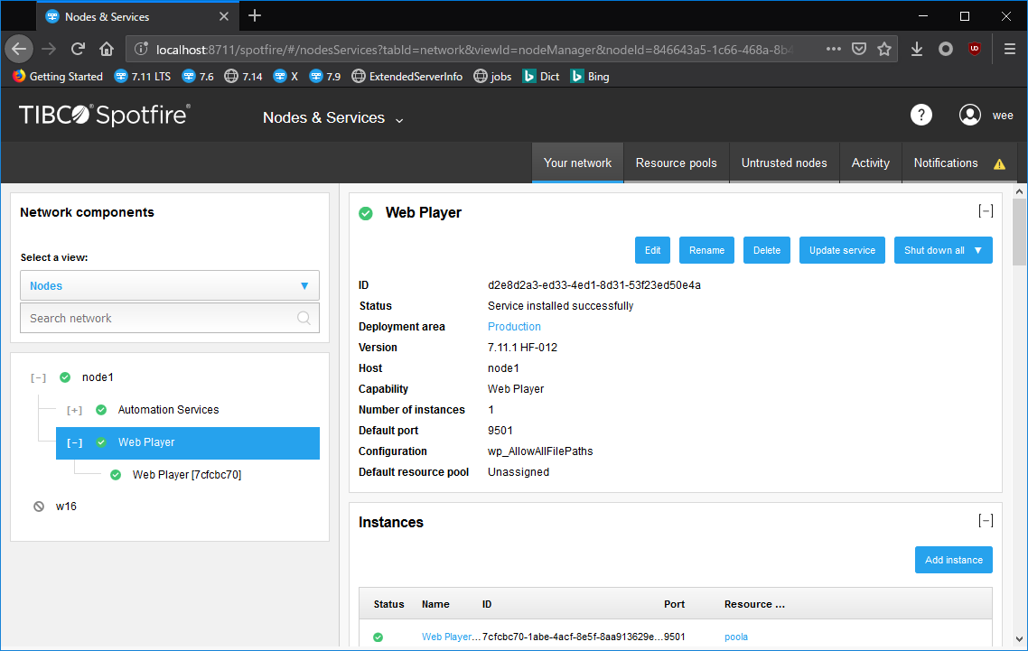

独自設定使用中

２．１ デフォルト設定を利用している場合、以下のコマンドを実行してデフォルト設定をエクスポートします。
config.bat export-service-config --capability=WEB_PLAYER --deployment-area=Production -t spotfire

--capabilityには,WEB_PLAYERかAUTOMATION_SERVICESを指定します。
--deployment-areaにはデプロイメントエリアを指定します。デフォルトはProductionです。
-tにはconfiguration toolのパスワードを指定します。管理者にお問い合わせください。

※Automation Services設定を変更する場合、--capability=AUTOMATION_SERVICESを指定してください。その他部分はWP手順を参照してください。
※AS、WP設定は別々管理となるため相互利用はできません。同じ設定項目をAS、WPの両方に適用する場合はそれぞれに対して変更を実施する必要があります。

２．２ デフォルト以外の設定を利用している場合は、新たに設定項目を追加する場合は、現行設定をエクスポートしてください。
config.bat export-service-config --config-name=<設定名> -t spotfire --force

--config-nameには現行設定の名前を指定します。現行設定の名前は下記のように確認できます。
--forceが指定された場合、前回エクスポートされた設定を上書きします。前回エクスポートされた設定が存在し、--forceが未指定の場合はエクスポートが失敗します。

３．エクスポートされた設定ファイルは以下です。

 |  |  | ※Automation Servicesの場合エクスポートされたファイルは以下です。
D:\tibco\tss\7.11.0\tomcat\bin\config\root |  |  | D:\tibco\tss\7.11.0\tomcat\bin\config\root
 | log4net.config |  |  | log4net.config
 | Spotfire.Dxp.Worker.Core.config |  |  | Spotfire.Dxp.Worker.Automation.config
 | Spotfire.Dxp.Worker.Host.exe.config |  |  | Spotfire.Dxp.Worker.Core.config
 | Spotfire.Dxp.Worker.Web.config |  |  | Spotfire.Dxp.Worker.Host.exe.config
 |  |  |  | Spotfire.Dxp.Worker.Web.config

本件設定内容「Web Playerで外部ファイルからデータを読み込むことを許可するために設定変更を実施」の場合は、以下のファイルを編集します。
Spotfire.Dxp.Worker.Host.exe.config

既存「AllowedFilePaths」はそのままで、下に「AllowAllFilePaths」部分を追加して「True」に指定します。
「AllowAllFilePaths」が「True」に指定された場合、あらゆる場所にあるファイルを読み取ることができます。
一部のフォルダのみを許可する場合は、「AllowedFilePaths」にそのフォルダ（複数可）のフルパスを指定してください。

その他設定項目については製品マニュアルをご参照ください。
https://docs.tibco.com/pub/spotfire_server/7.11.1/doc/html/TIB_sfire_server_tsas_admin_help/GUID-9E26FFCE-2339-4A03-8C9F-F541A2F06528.html

※設定できる項目についてはSpotfire バージョンによって異なる場合があります。詳細については各バージョンのSpotfire Server製品マニュアル（Installation and Administration Help）をご参照ください。

※設定ファイルがXML形式で記述されますが、テキストエディタで編集する際にはタグを正しく閉じるなどXML形式に従っていることをご確認ください。

４．以下のコマンドを実行して変更された設定ファイルをインポートします。
config.bat import-service-config --config-name="wp_AllowAllFilePaths" -t spotfire

--config-nameにはインポートする設定の名前を指定します。

５．対象Web Playerサービスを編集して上記インポートした設定を利用するように指定します。

左側にあるWeb Playerサービスを選択して「Edit」ボタンを押します。


「Configuration」からインポートした設定を選択し、「Save」ボタンを押します。

「Save」ボタンを押すと、Web Playerサービス配下にあるすべてのWeb Playerインスタンスが自動的に再起動され、新しい設定が有効となります。

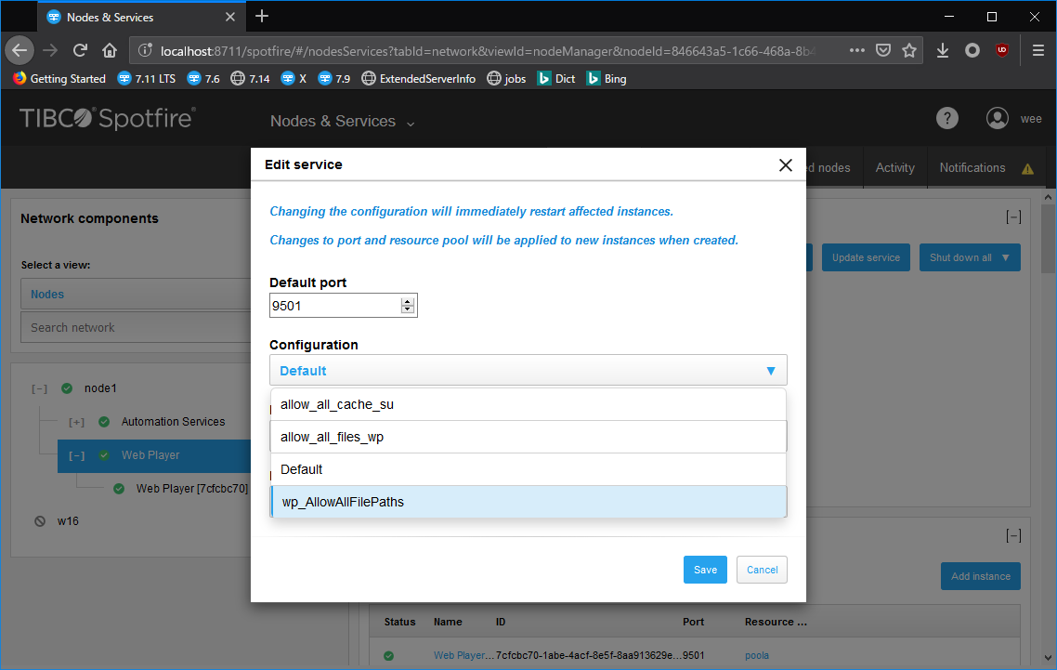

変更後に、「Configuration」には指定された設定が表示され、WPインスタンスが正しく起動されていることをご確認ください。

６．既存設定を上書きしてインポート

※下記の部分はSpotfire Server 10.10環境で取得した画面コピーを例に説明しています。

上記４．で変更した設定をインポートする際に、既に存在する設定と同じ名前でインポートすることも可能です。

同じ名前でインポートする場合は下記コマンド実行時のコンソール出力が示す通りに既存設定が上書きされます。

そして上書きされた設定がすでにサービスに利用されている場合は、該当サービスの設定が以下のように表示が切り替わります。
※インポート実施から表示の切り替えまで多少時間がかかることがありますのでブラウザをリフレッシュしてください。

表示が切り替わった場合には「 wp-config-prod (New version of configuration available)」（本例）のリンクをクリックして変更後設定を利用するように実施してください。
同様に該当サービスの配下にあるすべてのインスタンスが自動的に再起動されます。

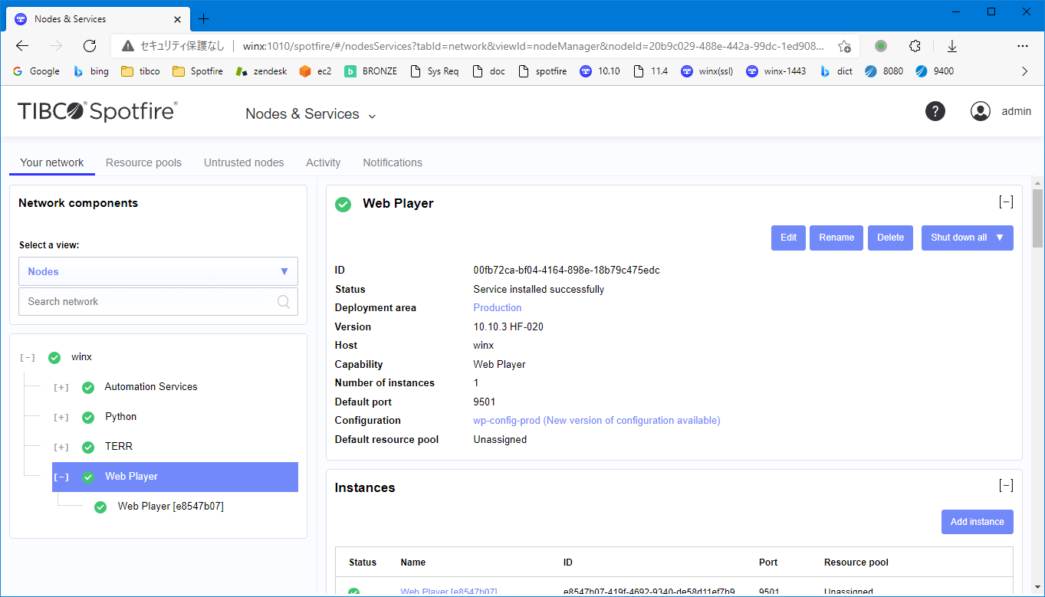

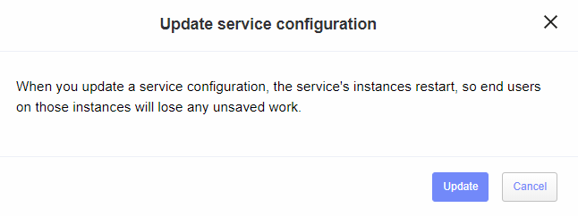

以上

config.batコマンド引数
「config.bat export-service-config」コマンドの引数

「config.bat export-service-config」コマンドの引数については以下の製品マニュアルをご参照ください。
・https://docs.tibco.com/pub/spotfire_server/7.11.0/doc/html/TIB_sfire_server_tsas_admin_help/GUID-5462A06E-20CC-4F42-BCB8-0A66C8EC1C18.html

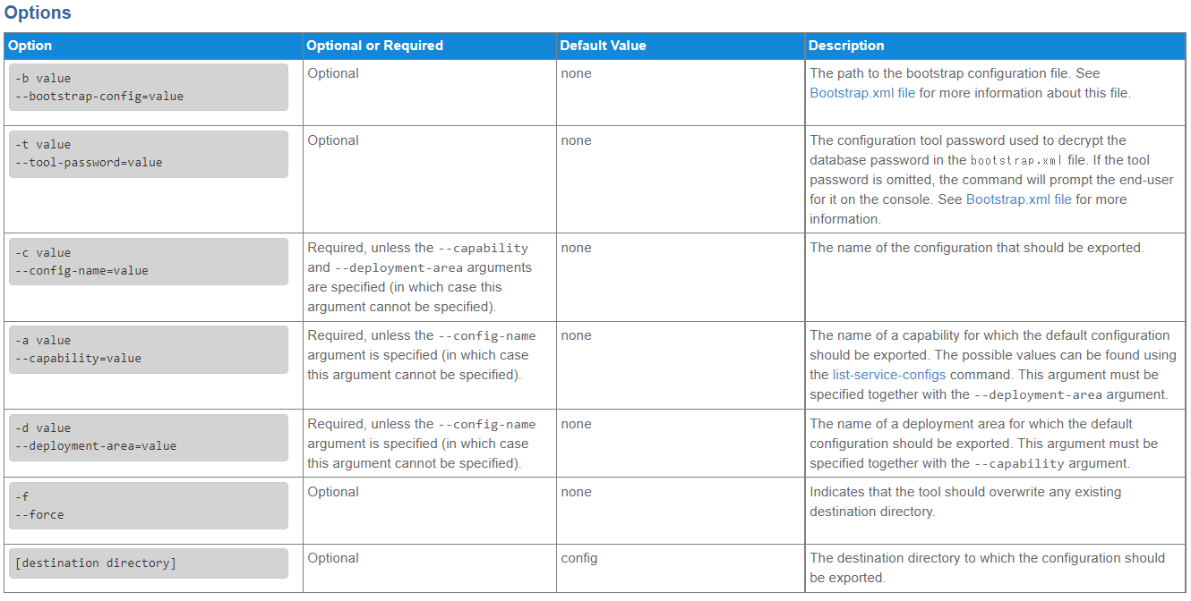

以下には一部引数の設定値について説明します。

①Configuration Tool Passwordについて

Configuration Tool Passwordはコマンド実行時に提示され、または引数「-t xxx」で指定することが可能です。

Configuration Tool PasswordはSpotfire Server環境構築時に、以下の画面にてbootstrapを新規作成した際に指定したパスワードとなります。
bootstrap新規作成後にconfig.batまたはuiconfig.batコマンドを利用してリポジトリデータベースへ接続してSpotfire Server設定を変更できますが、*.bat利用時に該当パスワードが必要です。

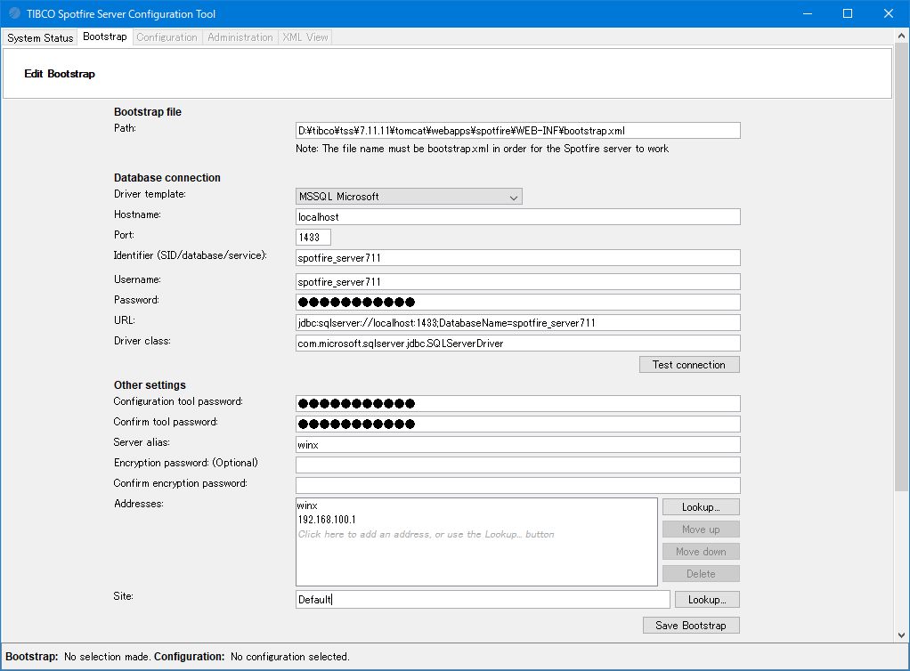

②capabilityについて

「--capability=xxx」引数でエクスポート対象設定のサービスを指定します。

Spotfire Server 7.11（7.5以降）では以下のcapabilityを指定可能です。
 | WEB_PLAYER
 | AUTOMATION_SERVICES

Spotfire Server 10.0以降は以下のcapabilityを指定可能です。
 | WEB_PLAYER
 | AUTOMATION_SERVICES
 | TERR | TERRサービスが新規追加

Spotfire Server 10.10以降は以下のcapabilityを指定可能です。
 | WEB_PLAYER
 | AUTOMATION_SERVICES
 | TERR
 | PYTON | Pythonサービスが新規追加

③deployment areaについて

「 --deployment-area」引数でエクスポート対象サービスのデプロイメントエリアを指定します。一般的にはデフォルト値「Production」を指定します。

※ことなるデプロイメントエリアにデプロイされているサービスのバージョンが異なる可能性があります。

デプロイメントエリアは、Spotfire管理者権限でSpotfire Serverへログインし、「Deployments & Packages」画面にて確認できます。
※下記画像はSpotfire Server 10.10での例です。

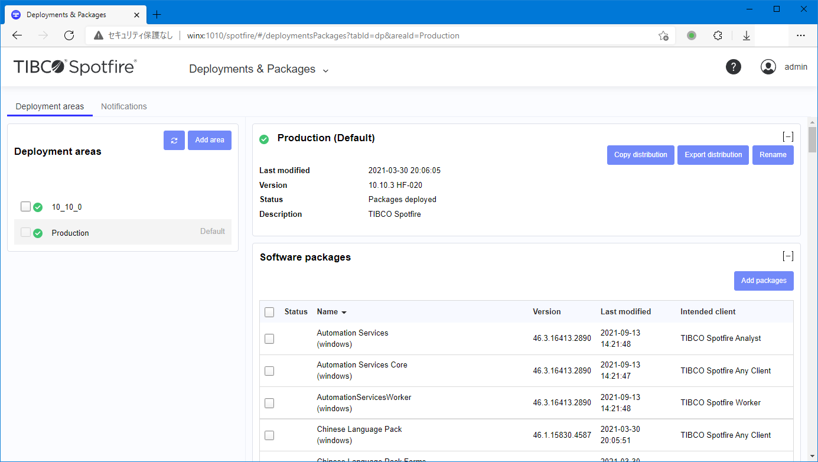

上記例では２つのデプロイメントエリアが存在します。
・10_10_0
・Production （デフォルト）

Web PlayerやAutomation Servicesなど各種サービスの情報画面にて、該当サービスが利用しているデプロイメントエリアを確認できます。

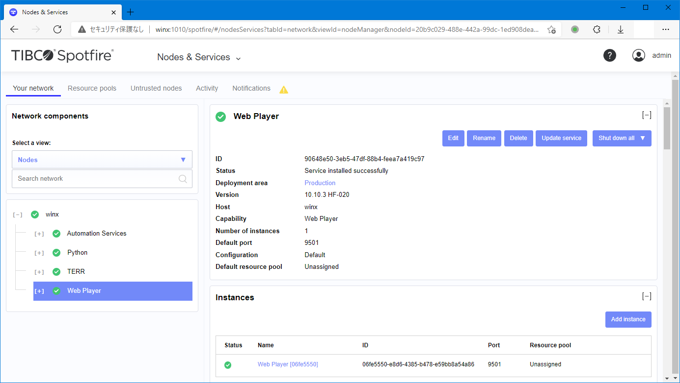

以上

ログファイルサイズ変更
WP・ASログファイルの最大サイズを変更する場合は、「手順」シートの手順に従い、以下のログ設定項目を必要に応じて変更してください。

変更対象の設定ファイル：log4net.config
変更箇所：
 | 各<appender>内にある以下の項目を変更してください。※<file>のvalue部分のファイル名でログファイルを判別できます。
 | <maxSizeRollBackups value="4" /> | ロールアップファイルの最大数。左記の場合は対象ログのファイル数は最大５個（出力中の１個＋過去最近の４個）です。
 |  | ５個を超えた場合は一番古いものが破棄されます。

 | <maximumFileSize value="500MB" /> | ログファイルの最大サイズ。

※Spotfire Web Player 7.6のlog4net.config例です。
<?xml version="1.0" encoding="utf-8" ?>
<configuration>
<configSections>
<section name="log4net" type="log4net.Config.Log4NetConfigurationSectionHandler, log4net" requirePermission="false" />
</configSections>
<log4net>
<appender name="FileAppender" type="Spotfire.Dxp.Internal.Diagnostics.WebLoggerFileAppender">
<encoding value="utf-8" />
<PreserveLogFileNameExtension value="true" />
<file type="log4net.Util.PatternString" value="..\..\logs\Spotfire.Dxp.Worker.Host%property{serviceIdWithPeriod}.log" />
<appendToFile value="true" />
<rollingStyle value="Size" />
<maxSizeRollBackups value="4" />
<maximumFileSize value="500MB" />
<staticLogFileName value="false" />
<layout type="log4net.Layout.PatternLayout">
<header value="Level;TimeStamp;UTC TimeStamp;ServiceId;InstanceId;Thread;User;Logger;Message&#13;&#10;String;DateTime;DateTime;String;String;String;String;String;String&#13;&#10;" />
<conversionPattern value="%-5level;%date{yyyy-MM-dd'T'HH:mm:ss,fffzzz};%utcdate{ISO8601};%property{serviceId};%property{instanceId};%thread;%property{user};%logger;&#34;%message&#34;%newline" />
</layout>
<filter type="log4net.Filter.LoggerMatchFilter">
<param name="AcceptOnMatch" value="false" />
<param name="LoggerToMatch" value="WebLogger." />
</filter>
<!-- An example how to filter out logging rows that contains a specific string.-->
<!--<filter type="log4net.Filter.StringMatchFilter">
<StringToMatch value="Using key store" />
<acceptOnMatch value="false" />
</filter>-->
<filter type="log4net.Filter.LevelRangeFilter">
<!-- Don't edit this! Logging level is changed below inside the <root> section. -->
<levelMin value="INFO" />
<acceptOnMatch value="true" />
</filter>
</appender>
<appender name="FileAppenderDebug" type="Spotfire.Dxp.Internal.Diagnostics.WebLoggerFileAppender">
<encoding value="utf-8" />
<PreserveLogFileNameExtension value="true" />
<file type="log4net.Util.PatternString" value="..\..\logs\Spotfire.Dxp.Worker.Host.Debug%property{serviceIdWithPeriod}.log" />
<appendToFile value="true" />
<rollingStyle value="Size" />
<maxSizeRollBackups value="10" />
<maximumFileSize value="500MB" />
<staticLogFileName value="false" />
<layout type="log4net.Layout.PatternLayout">
<header value="Level;TimeStamp;UTC Timestamp;ServiceId;InstanceId;Thread;User;Logger;Message&#13;&#10;String;DateTime;DateTime;String;String;String;String;String;String&#13;&#10;" />
<conversionPattern value="%-5level;%date{yyyy-MM-dd'T'HH:mm:ss,fffzzz};%utcdate{ISO8601};%property{serviceId};%property{instanceId};%thread;%property{user};%logger;&#34;%message%&#34;%newline" />
</layout>
<filter type="log4net.Filter.LoggerMatchFilter">
<param name="AcceptOnMatch" value="false" />
<param name="LoggerToMatch" value="WebLogger." />
</filter>
<!-- An example how to filter out logging rows from a specific logger.-->
<!--<filter type="log4net.Filter.LoggerMatchFilter">
<loggerToMatch value="Spotfire.Dxp.Framework.Utilities.ServerLoggerManager" />
<acceptOnMatch value="false" />
</filter>-->
</appender>
<root>
<appender-ref ref="FileAppender" />
<!-- Use this to get logging on DEBUG level. Two separate log files will be created: -->
<!-- FileAppenderDebug for all levels down to DEBUG and FileAppender with levels down to INFO -->
<level value="DEBUG" />
<appender-ref ref="FileAppenderDebug" />
<!-- Replace with this to get INFO logging only. -->
<!--
<level value="INFO" />
-->
</root>
<!-- Remove comments below to log all Web Service calls to the worker with timing. -->
<!--<logger name="Spotfire.Dxp.Worker.Services.Web.ServiceBase">-->
<!-- <level value="TRACE" />-->
<!--</logger>-->
<!-- WebLogger logging levels (DEBUG, INFO or OFF) -->
<!-- Audit log for successful and failed authentications -->
<appender name="AuditLog" type="Spotfire.Dxp.Internal.Diagnostics.WebLoggerFileAppender">
<PreserveLogFileNameExtension value="true" />
<file type="log4net.Util.PatternString" value="..\..\logs\AuditLog%property{serviceIdWithPeriod}.txt"/>
<appendToFile value="true"/>
<rollingStyle value="Size" />
<maxSizeRollBackups value="2" />
<maximumFileSize value="500MB" />
<staticLogFileName value="false" />
<layout type="log4net.Layout.PatternLayout">
<header value="Level;HostName;TimeStamp;UTC TimeStamp;SessionId;IPAddress;UserName;Operation;AnalysisId;Argument;Status;InstanceId;ServiceId&#13;&#10;String;String;DateTime;DateTime;String;String;String;String;String;String;String;String;String&#13;&#10;" />
<conversionPattern value="%-5level;%property{hostName};%property{timeStamp};%property{timeStampUtc};%property{sessionId};%property{ipAddress};%property{userName};%property{operation};%property{analysisId};%property{argument};%property{status};%property{instanceId};%property{serviceId}%newline"/>
</layout>
</appender>
<logger name="WebLogger.WebAuditLog" additivity="false">
<appender-ref ref="AuditLog"/>
<level value="INFO" />
</logger>
<!-- Timing log of started/finished events of various operations -->
<appender name="TimingLog" type="Spotfire.Dxp.Internal.Diagnostics.WebLoggerFileAppender">
<PreserveLogFileNameExtension value="true" />
<file type="log4net.Util.PatternString" value="..\..\logs\TimingLog%property{serviceIdWithPeriod}.txt"/>
<appendToFile value="true"/>
<rollingStyle value="Size" />
<maxSizeRollBackups value="2" />
<maximumFileSize value="500MB" />
<staticLogFileName value="false" />
<layout type="log4net.Layout.PatternLayout">
<header value="Level;HostName;TimeStamp;UTC TimeStamp;EndTime;Duration;SessionId;IPAddress;UserName;Operation;AnalysisId;Argument;Status;InstanceId;ServiceId&#13;&#10;String;String;DateTime;DateTime;DateTime;Real;String;String;String;String;String;String;String;String;String&#13;&#10;" />
<conversionPattern value="%-5level;%property{hostName};%property{timeStamp};%property{timeStampUtc};%property{endTime};%property{duration};%property{sessionId};%property{ipAddress};%property{userName};%property{operation};%property{analysisId};%property{argument};%property{status};%property{instanceId};%property{serviceId}%newline"/>
</layout>
</appender>
<logger name="WebLogger.WebTimingLog" additivity="false">
<appender-ref ref="TimingLog"/>
<level value="INFO" />
</logger>
<!-- Performance counter values -->
<appender name="PerformanceCounterLog" type="Spotfire.Dxp.Internal.Diagnostics.WebLoggerFileAppender">
<PreserveLogFileNameExtension value="true" />
<file type="log4net.Util.PatternString" value="..\..\logs\PerformanceCounterLog%property{serviceIdWithPeriod}.txt" />
<appendToFile value="true" />
<rollingStyle value="Size" />
<maxSizeRollBackups value="4" />
<maximumFileSize value="500MB" />
<staticLogFileName value="false" />
<layout type="log4net.Layout.PatternLayout">
<header value="Level;HostName;TimeStamp;UTC TimeStamp;CounterCategory;CounterName;CounterInstance;Value;InstanceId;ServiceId&#13;&#10;String;String;DateTime;DateTime;String;String;String;Real;String;String&#13;&#10;" />
<conversionPattern value="%-5level;%property{hostName};%property{timeStamp};%property{timeStampUtc};%property{counterCategory};%property{counterName};%property{counterInstance};%property{counterValue};%property{instanceId};%property{serviceId}%newline" />
</layout>
</appender>
<logger name="WebLogger.PerformanceCounterLog" additivity="false">
<appender-ref ref="PerformanceCounterLog"/>
<level value="INFO" />
</logger>
<!-- Event log to be used for monitoring -->
<appender name="MonitoringEventsLog" type="Spotfire.Dxp.Internal.Diagnostics.WebLoggerFileAppender">
<PreserveLogFileNameExtension value="true" />
<file type="log4net.Util.PatternString" value="..\..\logs\MonitoringEventsLog%property{serviceIdWithPeriod}.txt"/>
<appendToFile value="true"/>
<rollingStyle value="Size" />
<maxSizeRollBackups value="2" />
<maximumFileSize value="500MB" />
<staticLogFileName value="false" />
<layout type="log4net.Layout.PatternLayout">
<header value="Level;HostName;TimeStamp;UTC TimeStamp;EventType;Argument;Information;InstanceId;ServiceId&#13;&#10;String;String;DateTime;DateTime;String;String;String;String;String&#13;&#10;" />
<conversionPattern value="%-5level;%property{hostName};%property{timeStamp};%property{timeStampUtc};%property{eventType};%property{argument};%property{information};%property{instanceId};%property{serviceId}%newline"/>
</layout>
</appender>
<logger name="WebLogger.MonitoringEventsLog" additivity="false">
<appender-ref ref="MonitoringEventsLog"/>
<level value="INFO" />
</logger>
<!-- A file that contains all DateTimes from the other WebLogger log files.
Enable this and use it to join the other log files. -->
<appender name="DateTimesLog" type="Spotfire.Dxp.Internal.Diagnostics.WebLoggerFileAppender">
<PreserveLogFileNameExtension value="true" />
<file type="log4net.Util.PatternString" value="..\..\logs\DateTimesLog%property{serviceIdWithPeriod}.txt"/>
<appendToFile value="true"/>
<rollingStyle value="Size" />
<maxSizeRollBackups value="2" />
<maximumFileSize value="500MB" />
<staticLogFileName value="false" />
<layout type="log4net.Layout.PatternLayout">
<header value="HostName;TimeStamp;UTC TimeStamp;InstanceId&#13;&#10;String;DateTime;DateTime;String&#13;&#10;" />
<conversionPattern value="%message%newline"/>
</layout>
</appender>
<logger name="WebLogger.DateTimesLog" additivity="false">
<appender-ref ref="DateTimesLog"/>
<level value="OFF" />
</logger>
<!-- The logging referred by the following appenders will have to be enabled in web.config to generate data. -->
<!-- Statistics log for document cache information -->
<appender name="DocumentCacheStatisticsLog" type="Spotfire.Dxp.Internal.Diagnostics.WebLoggerFileAppender">
<PreserveLogFileNameExtension value="true" />
<file type="log4net.Util.PatternString" value="..\..\logs\DocumentCacheStatisticsLog%property{serviceIdWithPeriod}.txt"/>
<appendToFile value="true"/>
<rollingStyle value="Size" />
<maxSizeRollBackups value="2" />
<maximumFileSize value="500MB" />
<staticLogFileName value="false" />
<layout type="log4net.Layout.PatternLayout">
<header value="Level;HostName;TimeStamp;UTC TimeStamp;Path;ModifiedOn;ReferenceCount;InstanceId;ServiceId&#13;&#10;String;String;DateTime;DateTime;String;DateTime;Int;String;String&#13;&#10;" />
<conversionPattern value="%-5level;%property{hostName};%property{timeStamp};%property{timeStampUtc};%property{path};%property{modifiedOn};%property{referenceCount};%property{instanceId};%property{serviceId}%newline"/>
</layout>
</appender>
<logger name="WebLogger.DocumentCacheStatisticsLog" additivity="false">
<appender-ref ref="DocumentCacheStatisticsLog"/>
<level value="OFF" />
</logger>
<!-- Statistics log for open files information -->
<appender name="OpenFilesStatisticsLog" type="Spotfire.Dxp.Internal.Diagnostics.WebLoggerFileAppender">
<PreserveLogFileNameExtension value="true" />
<file type="log4net.Util.PatternString" value="..\..\logs\OpenFilesStatisticsLog%property{serviceIdWithPeriod}.txt"/>
<appendToFile value="true"/>
<rollingStyle value="Size" />
<maxSizeRollBackups value="2" />
<maximumFileSize value="500MB" />
<staticLogFileName value="false" />
<layout type="log4net.Layout.PatternLayout">
<header value="Level;HostName;TimeStamp;UTC TimeStamp;SessionId;FilePath;ModifiedOn;FileId;ElapsedTime;InactivityTime;InstanceId;ServiceId&#13;&#10;String;String;DateTime;DateTime;String;String;String;String;Time;Time;String;String&#13;&#10;" />
<conversionPattern value="%-5level;%property{hostName};%property{timeStamp};%property{timeStampUtc};%property{sessionId};%property{filePath};%property{modifiedOn};%property{fileId};%property{elapsedTime};%property{inactiveTime};%property{instanceId};%property{serviceId}%newline"/>
</layout>
</appender>
<logger name="WebLogger.OpenFilesStatisticsLog" additivity="false">
<appender-ref ref="OpenFilesStatisticsLog"/>
<level value="OFF" />
</logger>
<!-- Statistics log for user session information -->
<appender name="UserSessionStatisticsLog" type="Spotfire.Dxp.Internal.Diagnostics.WebLoggerFileAppender">
<PreserveLogFileNameExtension value="true" />
<file type="log4net.Util.PatternString" value="..\..\logs\UserSessionStatisticsLog%property{serviceIdWithPeriod}.txt"/>
<appendToFile value="true"/>
<rollingStyle value="Size" />
<maxSizeRollBackups value="2" />
<maximumFileSize value="500MB" />
<staticLogFileName value="false" />
<layout type="log4net.Layout.PatternLayout">
<header value="Level;HostName;TimeStamp;UTC TimeStamp;SessionId;IPAddress;UserName;BrowserType;Cookies;LoggedInDuration;MaxOpenFileCount;OpenFileCount;InstanceId;ServiceId&#13;&#10;String;String;DateTime;DateTime;String;String;String;String;String;Time;Int;Int;String;String&#13;&#10;" />
<conversionPattern value="%-5level;%property{hostName};%property{timeStamp};%property{timeStampUtc};%property{sessionId};%property{ipAddress};%property{userName};%property{browserType};%property{cookies};%property{loggedInDuration};%property{maxOpenFilesCount};%property{openFilesCount};%property{instanceId};%property{serviceId}%newline"/>
</layout>
</appender>
<logger name="WebLogger.UserSessionStatisticsLog" additivity="false">
<appender-ref ref="UserSessionStatisticsLog"/>
<level value="OFF" />
</logger>
<!-- MemoryStatistics Log -->
<appender name="MemoryStatisticsLog" type="Spotfire.Dxp.Internal.Diagnostics.WebLoggerFileAppender">
<PreserveLogFileNameExtension value="true" />
<file type="log4net.Util.PatternString" value="..\..\logs\MemoryStatisticsLog%property{serviceIdWithPeriod}.txt"/>
<appendToFile value="true"/>
<rollingStyle value="Size" />
<maxSizeRollBackups value="4" />
<maximumFileSize value="500MB" />
<staticLogFileName value="false" />
<layout type="log4net.Layout.PatternLayout">
<header value="Level;HostName;TimeStamp;UTC TimeStamp;SessionId;UserName;AnalysisId;TableId;AnalysisPath;Title;Type;Value;InstanceId;ServiceId&#13;&#10;String;String;DateTime;DateTime;String;String;String;String;String;String;String;Long;String;String&#13;&#10;" />
<conversionPattern value="%-5level;%property{hostName};%property{timeStamp};%property{timeStampUtc};%property{sessionId};%property{userName};%property{analysisId};%property{tableId};%property{analysisPath};%property{title};%property{type};%property{value};%property{instanceId};%property{serviceId}%newline"/>
</layout>
</appender>
<logger name="WebLogger.MemoryStatisticsLog" additivity="false">
<appender-ref ref="MemoryStatisticsLog"/>
<level value="OFF" />
</logger>
</log4net>
</configuration>

